Présentation
 | Guide de Progression optimisé Bienvenue sur le document de progression optimisée par Skyzio

 |  | Pour toute erreur, me contacter :

 |  |  | Skyzio#5369 | Skyzio_

 | Vidéo explicative ici : https://www.youtube.com/watch?v=ZBshXrK1Q4k
 | Vous inscrire sur Dofus : http://www.dofus.com/fr/jouer/-skyzio--5164
 | JE NE DONNE PAS L'ACCÈS AU DOCUMENT ORIGINAL, INUTILE DE FAIRE DE DEMANDE
Utilisation du document | Onglet Progression Optimisée - Version du jeu : 2.71
 | Retrouvez l'intégralité des quêtes du jeu dans l'ordre ! Economisez du temps en suivant le guide et en optimisant vos quêtes. Lisez bien tous les conseils donnés pour éviter de devoir refaire certaines étapes !

 | Onglet Dofus des Glaces - Version du jeu : 2.71
 | Retrouvez l'intégralité des quêtes nécessaires au Dofus des Glaces dans l'ordre ! Economisez du temps en suivant le guilde et en optimisant vos quêtes. Lisez bien tous les conseils donnés pour éviter de devoir refaire certaines étapes !

 | Onglet Avis de recherche - Version du jeu : 2.71
 | Retrouvez l'intégralité des avis de recherche disponible dans le jeu ainsi que la milice de référence et la zone où les trouver ! Calculez également les gains offerts par ceux-ci (Doplons, Alitons et Kamas de Glace)

 | Onglet Dofus optimisées - Version du jeu : 2.59
 | Retrouvez une version abrégée contenant seulement les quêtes nécessaires afin de réaliser tous les Dofus du jeu (Sauf Veilleur, Nébuleux et Tacheté) ! À vous les enchaînements des quêtes pour vos personnages principaux et secondaires !

Récupération du document | 1. Télécharger le document pour l'utiliser chez vous : |  |  |  | 2. Créer une copie sur votre Google Drive :

 | 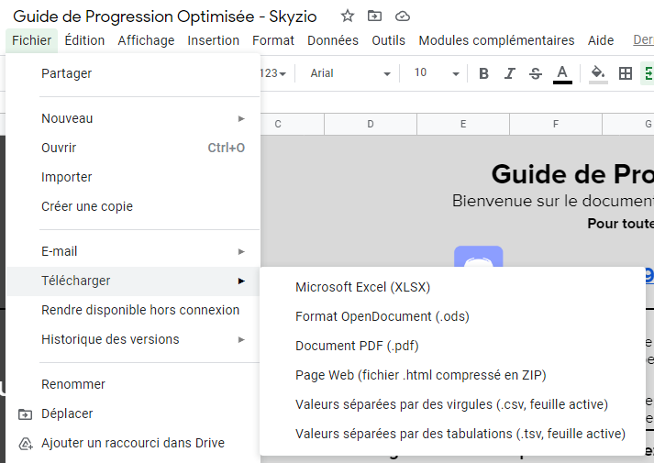 |  |  |  | 